第1号(交付申請書)
のみ入力してください
水色のセル

 |  |  |  | 番 号
 |  |  |  | 令和 年 月 日

 | 福島県知事
 |  |  | 住 所
 |  |  | 法人名等
 |  |  | 代表者名
 |  |  | 担当者名
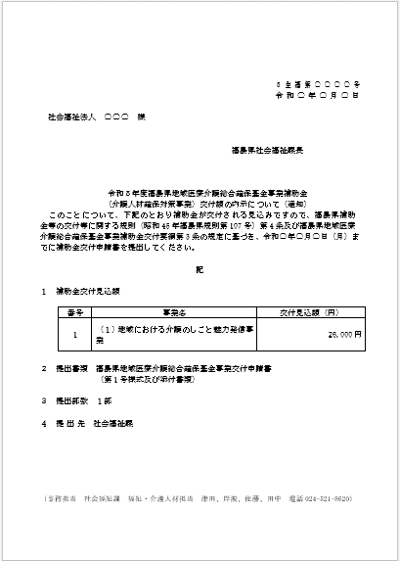
指令番号
内示決定年月日
↓
 |  |  | 電話番号
内示通知書
福島県地域医療介護総合確保基金事業補助金の申請取り下げ届出書
下記の福島県地域医療介護総合確保基金事業補助金（介護人材確保対策事業）の事業計画を取り下げます。

記

１ |  | 補助事業名

２ |  | 補助金の内示年月日及び番号
 |  | 令和 年 月 日付 生福第 号

３ |  | 交付見込額
 |  | 金 0 円

４ |  | 事業取り下げの理由

【補助事業名】
 |  | （１）地域における介護のしごと魅力発信事業
 |  | （２）若者・女性・高年齢者など多様な世代を対象とした介護の職場体験事業
 |  | （３）助け合いによる生活支援の担い手の養成事業
 |  | （４）地域の支え合い・助け合い活動継続のための事務手続き等支援事業
 |  | （５）介護未経験者に対する研修支援事業（主催）
 |  | （５）介護未経験者に対する研修支援事業（派遣）
 |  | （６）介護に関する入門的研修の実施等からマッチングまでの一体的支援事業
 |  | （７）介護分野への元気高齢者等参入促進セミナー事業
 |  | （８）将来の介護サービスを支える若年世代の参入促進事業
 |  | （９）多様な人材層に対する介護人材キャリアアップ研修支援事業（主催）
 |  | （10）多様な人材層に対する介護人材キャリアアップ研修支援事業（派遣）
 |  | （11）多様な人材層に対する介護人材キャリアアップ研修支援事業（資格）
 |  | （12）各種研修に係る代替要員の確保対策事業
 |  | （13）潜在介護福祉士の再就業促進事業
 |  | （14）認知症ケアに携わる人材の育成のための研修事業
 |  | （15）地域包括ケアシステム構築・推進に資する人材育成・資質向上事業
 |  | （16）認知症高齢者等権利擁護人材育成事業
 |  | （17）介護事業所におけるハラスメント対策推進事業
 |  | （18）介護予防の推進に資する専門職種の指導者育成事業
 |  | （19）新人介護職員に対するエルダー、メンター制度等導入支援事業
 |  | （20）管理者等に対する雇用管理改善方策普及・促進事業
 |  | （21）介護従事者の子育て支援のための施設内保育施設運営支援事業

